1.4. Atalhos de Fluxo
 |  | Codificação de Diretórios |  | 1

1.4. Atalhos de Fluxo

Algumas funcionalidades de softwares de fluxos de trabalho, e consequentemente, de projeto, criam atalhos de arquivos, que funcionam como endereços digitais para caminhos externos. Eles possuem como objetivo uma série de ganhos, seja em tempo, melhoria de processos, compatibilizaçãoes em tempo real, etc.

1.4.1. Codificação de atalhos de fluxo técnicos de engenharia - Padronização

A nomenclatura de pastas abaixo visa balizar a disposição de informações e sua apresentação. O local que se encontrará a pasta deverá estar em comum acordo das diretrizes do contrato, seja utilizando CDE ou GDE. A nomenclatura das pastas deve seguir a nomenclatura de documentos omitindo grupo 05, pois não se aplica especificar elementos em categorias técnicas. Os elementos inseridos nas pastas deverão estar em concordância com a nomenclatura de elementos.

Modelo de pastas padrão |  | Modelo de pastas para programas com utilização subjetiva de pastas
Orientações: Alguns programas não possuem flexibilidade com relação a nomenclatura,contudo deve-se buscar uma organização mínima norteada pela tipologias de documentos e/ou elementos. |  | Orientações: No caso de programas que utilizam organização de pastas com liberdade de nomenclatura, é necessário realizar uma análise do fluxo das diciplinas para que seja claro a indentificação das informações contidas na pasta.

Exemplo de organização: |  | Exemplo de organização:
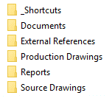
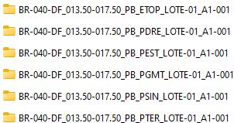

 |  | O exemplo não esgota a tipologia de pastas. As pastas devem estar em concordância com as diretrizes apresentadas nas nomenclaturas de elementos e documentos.

1.4.2. Verificação de número de caracteres dinâmico
1 Passo: Copie os caracteres de caminho.
2 Passo: Cole na célula de IMPUT em amarelo.
LOCAL DE INPUT |  |  | OUTPUT (RESULTADO NÚMERO DE CARACTERES)
C:\Users\xxxxx\Desktop\Padrões\Modelo de pastas atalhos de fluxo\BR-040-DF_km13-km17_PB_PGMT_LOTE-1_A-001\DRE\BUEIROS |  |  | 117

O número máximo de caracteres é 256. É obrigatório não transpor esse limite para não ocorrer problemas de manipulação de elementos contidos nesses atalhos.

1.4.3. Fluxograma de pastas macro contendo subpastas específicas por tipo de elemento
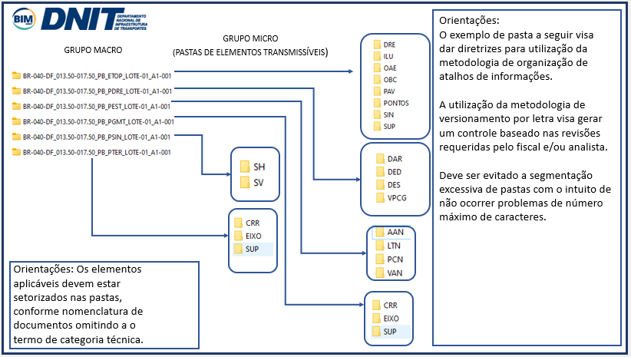

 | Voltar ao início da Página |  |  |  | ⭱
 | Voltar ao Índice |  |  |  | ⭱

